Chi tiết địa chất
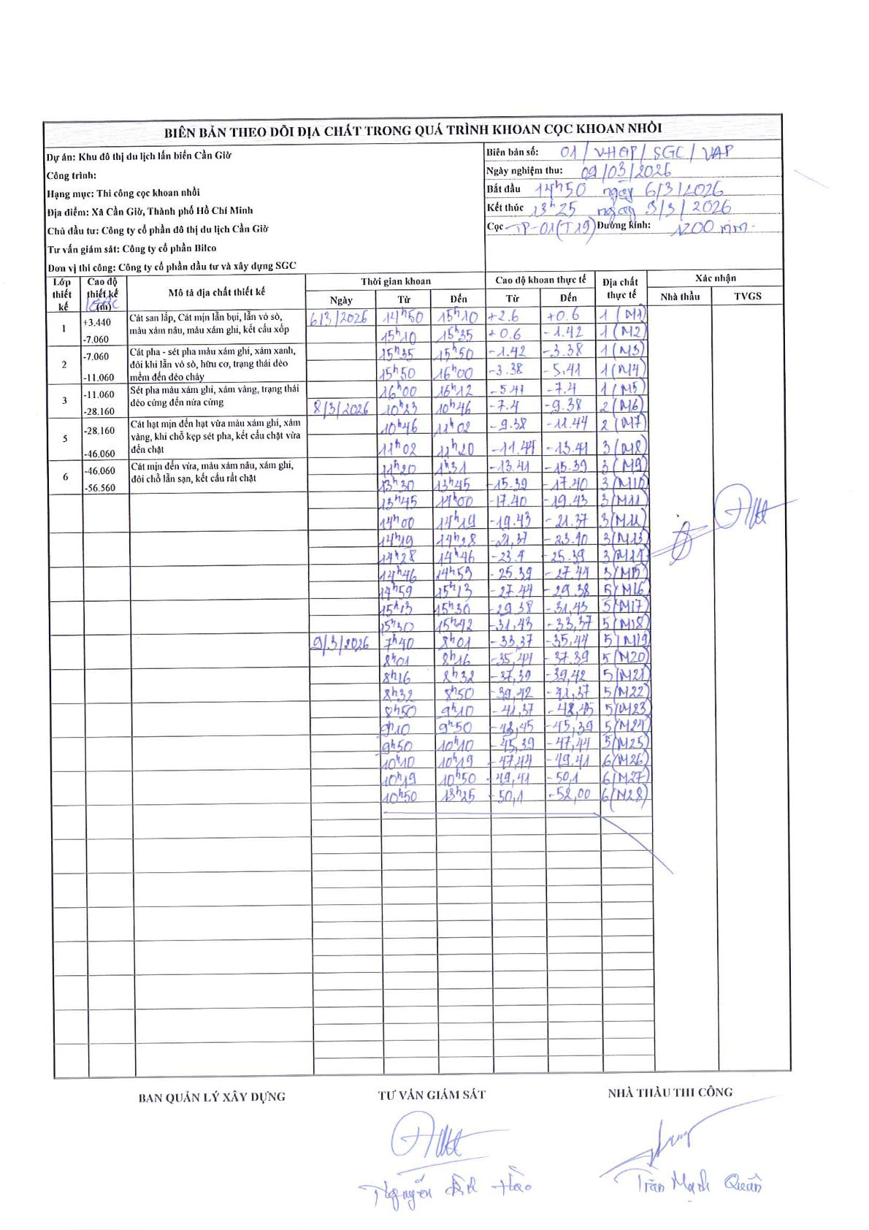
Dự án | Khu đô thị du lịch lấn biển Cần Giờ
Hạng mục | Thi công cọc khoan nhồi
Tên bộ phận | Cọc khoan nhồi TP-01 (T29)
Số hiệu cọc | TP-01 (T29)
Biên bản số | 01/VHGP/SGC/VAP
Đường kính | 1200 mm
Bắt đầu thi công | 14:50 06/03/2026
Kết thúc thi công | 13:25 09/03/2026

Địa chất TT | Đường kính | Mô tả lớp thiết kế | Từ (h) | Đến (h) | Cao độ từ | Cao độ đến | T.Gian (h) | Dài (m) | V (m/h) | Ghi chú
1 | 1200 mm | Cát san lấp, Cát mịn lẫn bụi, lẫn vỏ sò, màu xám nâu, màu xám ghi, kết cấu xốp | 14h50 06/03/2026 | 15h10 06/03/2026 | 2.6 | 0.6 | 0.33 | 2 | 6 | (M1)
1 | 1200 mm | Cát san lấp, Cát mịn lẫn bụi, lẫn vỏ sò, màu xám nâu, màu xám ghi, kết cấu xốp | 15h10 06/03/2026 | 15h35 06/03/2026 | 0.6 | -1.42 | 0.42 | 2.02 | 4.85 | (M2)
1 | 1200 mm | Cát san lấp, Cát mịn lẫn bụi, lẫn vỏ sò, màu xám nâu, màu xám ghi, kết cấu xốp | 15h35 06/03/2026 | 15h50 06/03/2026 | -1.42 | -3.38 | 0.25 | 1.96 | 7.84 | (M3)
1 | 1200 mm | Cát san lấp, Cát mịn lẫn bụi, lẫn vỏ sò, màu xám nâu, màu xám ghi, kết cấu xốp | 15h50 06/03/2026 | 16h00 06/03/2026 | -3.38 | -5.41 | 0.17 | 2.03 | 12.18 | (M4)
1 | 1200 mm | Cát san lấp, Cát mịn lẫn bụi, lẫn vỏ sò, màu xám nâu, màu xám ghi, kết cấu xốp | 16h00 06/03/2026 | 16h12 06/03/2026 | -5.41 | -7.4 | 0.2 | 1.99 | 9.95 | (M5)
2 | 1200 mm | Cát pha - sét pha màu xám ghi, xám xanh, đôi khi lẫn vỏ sò, hữu cơ, trạng thái dẻo mềm đến dẻo chảy | 10h23 08/03/2026 | 10h46 08/03/2026 | -7.4 | -9.38 | 0.38 | 1.98 | 5.17 | (M6)
2 | 1200 mm | Cát pha - sét pha màu xám ghi, xám xanh, đôi khi lẫn vỏ sò, hữu cơ, trạng thái dẻo mềm đến dẻo chảy | 10h46 08/03/2026 | 11h02 08/03/2026 | -9.38 | -11.44 | 0.27 | 2.06 | 7.72 | (M7)
3 | 1200 mm | Sét pha màu xám ghi, xám vàng, trạng thái dẻo cứng đến nửa cứng | 11h02 08/03/2026 | 12h20 08/03/2026 | -11.44 | -13.41 | 1.3 | 1.97 | 1.52 | (M8)
3 | 1200 mm | Sét pha màu xám ghi, xám vàng, trạng thái dẻo cứng đến nửa cứng | 12h20 08/03/2026 | 13h31 08/03/2026 | -13.41 | -15.39 | 1.18 | 1.98 | 1.67 | (M9)
3 | 1200 mm | Sét pha màu xám ghi, xám vàng, trạng thái dẻo cứng đến nửa cứng | 13h30 08/03/2026 | 13h45 08/03/2026 | -15.39 | -17.4 | 0.25 | 2.01 | 8.04 | (M10)
3 | 1200 mm | Sét pha màu xám ghi, xám vàng, trạng thái dẻo cứng đến nửa cứng | 13h45 08/03/2026 | 14h00 08/03/2026 | -17.4 | -19.43 | 0.25 | 2.03 | 8.12 | (M11)
3 | 1200 mm | Sét pha màu xám ghi, xám vàng, trạng thái dẻo cứng đến nửa cứng | 14h00 08/03/2026 | 14h19 08/03/2026 | -19.43 | -21.37 | 0.32 | 1.94 | 6.13 | (M12)
3 | 1200 mm | Sét pha màu xám ghi, xám vàng, trạng thái dẻo cứng đến nửa cứng | 14h19 08/03/2026 | 14h28 08/03/2026 | -21.37 | -23.4 | 0.15 | 2.03 | 13.53 | (M13)
3 | 1200 mm | Sét pha màu xám ghi, xám vàng, trạng thái dẻo cứng đến nửa cứng | 14h28 08/03/2026 | 14h46 08/03/2026 | -23.4 | -25.39 | 0.3 | 1.99 | 6.63 | (M14)
3 | 1200 mm | Sét pha màu xám ghi, xám vàng, trạng thái dẻo cứng đến nửa cứng | 14h46 08/03/2026 | 14h59 08/03/2026 | -25.39 | -27.44 | 0.22 | 2.05 | 9.46 | (M15)
5 | 1200 mm | Cát hạt mịn đến hạt vừa màu xám ghi, xám vàng, khi chỗ kẹp sét pha, kết cấu chặt vừa đến chặt | 14h59 08/03/2026 | 15h13 08/03/2026 | -27.44 | -29.38 | 0.23 | 1.94 | 8.31 | (M16)
5 | 1200 mm | Cát hạt mịn đến hạt vừa màu xám ghi, xám vàng, khi chỗ kẹp sét pha, kết cấu chặt vừa đến chặt | 15h13 08/03/2026 | 15h30 08/03/2026 | -29.38 | -31.43 | 0.28 | 2.05 | 7.24 | (M17)
5 | 1200 mm | Cát hạt mịn đến hạt vừa màu xám ghi, xám vàng, khi chỗ kẹp sét pha, kết cấu chặt vừa đến chặt | 15h30 08/03/2026 | 15h42 08/03/2026 | -31.43 | -33.37 | 0.2 | 1.94 | 9.7 | (M18)
5 | 1200 mm | Cát hạt mịn đến hạt vừa màu xám ghi, xám vàng, khi chỗ kẹp sét pha, kết cấu chặt vừa đến chặt | 17h40 09/03/2026 | 18h01 09/03/2026 | -33.37 | -35.41 | 0.35 | 2.04 | 5.83 | (M19)
5 | 1200 mm | Cát hạt mịn đến hạt vừa màu xám ghi, xám vàng, khi chỗ kẹp sét pha, kết cấu chặt vừa đến chặt | 8h01 09/03/2026 | 8h16 09/03/2026 | -35.41 | -37.39 | 0.25 | 1.98 | 7.92 | (M20)
5 | 1200 mm | Cát hạt mịn đến hạt vừa màu xám ghi, xám vàng, khi chỗ kẹp sét pha, kết cấu chặt vừa đến chặt | 8h16 09/03/2026 | 8h32 09/03/2026 | -37.39 | -39.42 | 0.27 | 2.03 | 7.61 | (M21)
5 | 1200 mm | Cát hạt mịn đến hạt vừa màu xám ghi, xám vàng, khi chỗ kẹp sét pha, kết cấu chặt vừa đến chặt | 8h32 09/03/2026 | 8h50 09/03/2026 | -39.42 | -41.37 | 0.3 | 1.95 | 6.5 | (M22)
5 | 1200 mm | Cát hạt mịn đến hạt vừa màu xám ghi, xám vàng, khi chỗ kẹp sét pha, kết cấu chặt vừa đến chặt | 8h50 09/03/2026 | 9h10 09/03/2026 | -41.37 | -43.45 | 0.33 | 2.08 | 6.24 | (M23)
5 | 1200 mm | Cát hạt mịn đến hạt vừa màu xám ghi, xám vàng, khi chỗ kẹp sét pha, kết cấu chặt vừa đến chặt | 9h10 09/03/2026 | 9h50 09/03/2026 | -43.45 | -45.39 | 0.67 | 1.94 | 2.91 | (M24)
5 | 1200 mm | Cát hạt mịn đến hạt vừa màu xám ghi, xám vàng, khi chỗ kẹp sét pha, kết cấu chặt vừa đến chặt | 9h50 09/03/2026 | 10h10 09/03/2026 | -45.39 | -47.44 | 0.33 | 2.05 | 6.15 | (M25)
5 | 1200 mm | Cát hạt mịn đến hạt vừa màu xám ghi, xám vàng, khi chỗ kẹp sét pha, kết cấu chặt vừa đến chặt | 10h10 09/03/2026 | 10h49 09/03/2026 | -47.44 | -49.41 | 0.65 | 1.97 | 3.03 | (M26)
6 | 1200 mm | Cát mịn đến vừa, màu xám nâu, xám ghi, đôi chỗ lẫn sạn, kết cấu rất chặt | 10h49 09/03/2026 | 10h50 09/03/2026 | -49.41 | -50.1 | 0.02 | 0.69 | 41.4 | (M27)
6 | 1200 mm | Cát mịn đến vừa, màu xám nâu, xám ghi, đôi chỗ lẫn sạn, kết cấu rất chặt | 10h50 09/03/2026 | 13h25 09/03/2026 | -50.1 | -52 | 2.58 | 1.9 | 0.74 | (M28)

ẢNH BIÊN BẢN GỐC

